Sheet1
Scene No. | 0
Quest Title | 星星石
Quest Log | 找爱迪姆鉴定陨石
Map No. | 19
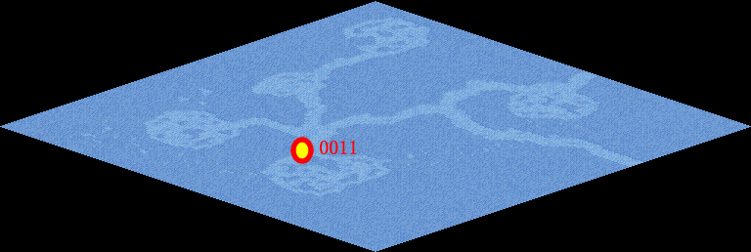
NPC No. | 11
Condition | lv>50
Dialog | 最近我捡到了一块石头，这块石头形态多浑圆而无棱无角，应该是在大气中燃烧磨蚀的结果，我估计这块应该是陨石，你帮我拿到西西米亚那里鉴定下吧。
Select | 1：接受，2：不接受
Result | 1 : Scene 0001, 2 : 关闭对话框

ScriptFile | Qlog-0106-000.scr
 | Q0011-0106-000.scr

